Pythagoras.
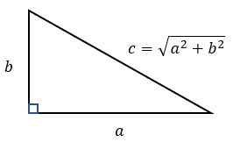
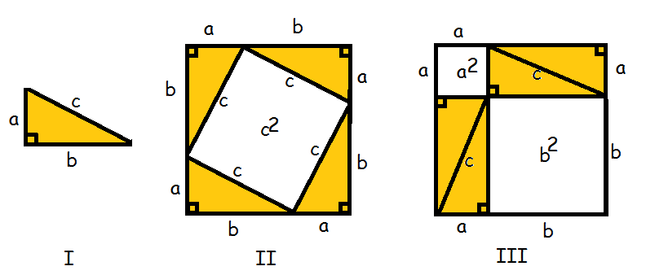
Michael Pedersen
Pythagoras
Nr | Sider | Formler | Resultat | Til forsøg
1 | Siden b og c | a = √c²-b² | 3 | 5
2 | Siden a og c | b = √c²-a² | 4 | 12
3 | Siden a og b | c = √a²+b² | 5 | 7

4 |  |  |  |  | c = | 5

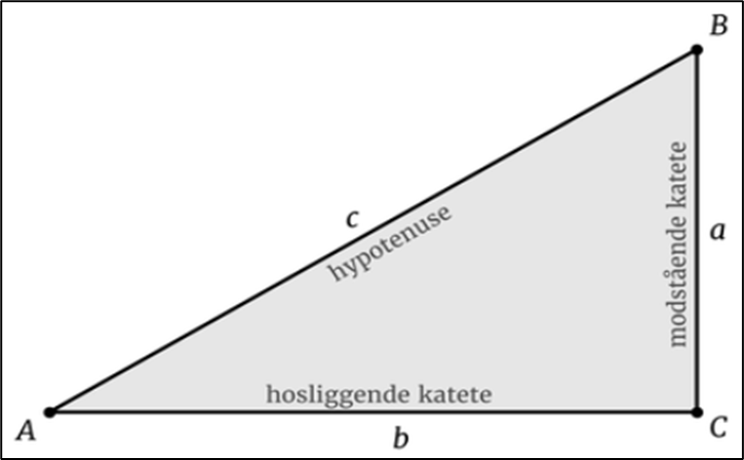

5 |  |  |  |  |  |  | a = | 3

6 |  |  |  |  | b = | 4

